Homepage
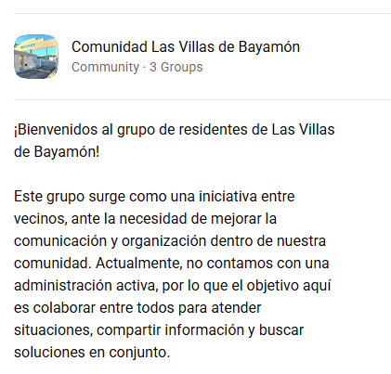
A raíz del éxito de la comunidad de WhatsApp, este espacio estará dedicado a la publicación de los principales temas e iniciativas del condominio. Este sitio no es una publicación oficial de la administración del condominio, sino una iniciativa privada compartida con toda la comunidad. Este es un servicio gratuito, y próximamente se publicarán los contactos para mejorar la comunicación entre los residentes.

#header

Ultima actualizacion:
2026-06-19

